Notas Gestión Administrativa
Gobierno del Estado de Chihuahua
Notas a los Estados Financieros
Notas de Gestión Administrativa
Al 30 de septiembre de 2025

Autorización e Historia
El 31 de enero de 1824, el Congreso Nacional expidió el acta constitutiva de la Federación, la cual organizó a la Nación bajo el Sistema Republicano, Representativo y Federal. Entre los Estados creados se contó el Estado Interno del Norte, constituido por las Provincias de Durango, Chihuahua y Nuevo México.
Seis meses más tarde, el 6 de julio 1824, el Soberano Congreso Constituyente decretó que Chihuahua fuera convertido en Estado de la Federación. El 8 de septiembre de ese mismo año se instaló su primer Congreso Constituyente, designando un Gobernador y la forma de gobierno republicana y federal con división de los poderes: Legislativo, Ejecutivo y Judicial.
Postura Fiscal
Objetivos
· Incrementar los ingresos propios del Estado
· Reducir la dependencia de participaciones federales
· Mejorar la eficiencia en la cobranza y fiscalización

Estrategias
· Modernizar los sistemas de recaudación digital
· Ampliar y diversificar los medios de pagos disponibles que faciliten el cumplimiento oportuno de sus obligaciones fiscales
· Incentivar a los contribuyentes a pagar por medio de descuentos como el programa de borrón y cuenta nueva implementado en los últimos años

Metas
· Lograr un mayor porcentaje de pagos estatales se realicen por medios digitales
· Mantener la carga tributaria ciudadana sin incrementos reales
· Digitalizar los procesos de pago y cobranza

I. Entorno Internacional

El crecimiento económico global proyectado se sitúa en 3.0 % para 2025 y 3.1 % para 2026.
Esta revisión al alza se explica por: compras anticipadas antes de alzas arancelarias, tasas arancelarias efectivas más bajas, mejores condiciones financieras y expansión fiscal en algunas economías importantes.
Se espera que la inflación mundial continúe descendiendo.
Las perspectivas están cargadas de riesgos: nuevas alzas de aranceles, elevado nivel de incertidumbre política y comercial, tensiones geopolíticas y vulnerabilidades fiscales.
Factores clave que explican el ajuste:
1. Anticipación de compras
Muchas empresas adelantaron sus importaciones antes de que se elevaran los aranceles, lo que estimuló el comercio en el corto plazo. Pero ese impulso podría debilitarse más adelante si la demanda futura no sostiene ese ritmo.
2. Reducción aplicada de aranceles
Tras un alza arancelaria agresiva en abril, Estados Unidos moderó algunos de esos incrementos, reduciendo su tasa arancelaria efectiva de 24% a 17%, lo que ayuda a disminuir la distorsión comercial, aunque siguen en niveles históricamente elevados.
3. Condiciones financieras más favorables / dólar más débil
Las condiciones de financiamiento global se han aflojado, y el dólar se ha depreciado (-8% desde enero), lo que beneficia algunas economías emergentes y suaviza la carga del comercio.
4. Políticas fiscales expansivas selectivas
Algunos países han implementado estímulos fiscales que apoyan la demanda interna y amortiguan la desaceleración.
Riesgos y desafíos

Un retorno de medidas proteccionistas o nuevas disputas arancelarias podría debilitar el crecimiento global.
La incertidumbre persistente en políticas comerciales y económicas puede contener la inversión.
Las tensiones geopolíticas y choques en la oferta (energía, materias primas) son amenazas latentes.
Los altos niveles de deuda pública y déficit fiscal reducen el margen de maniobra ante posibles crisis.
Si las condiciones financieras se endurecen repentinamente, muchos países vulnerables quedarían en riesgo.
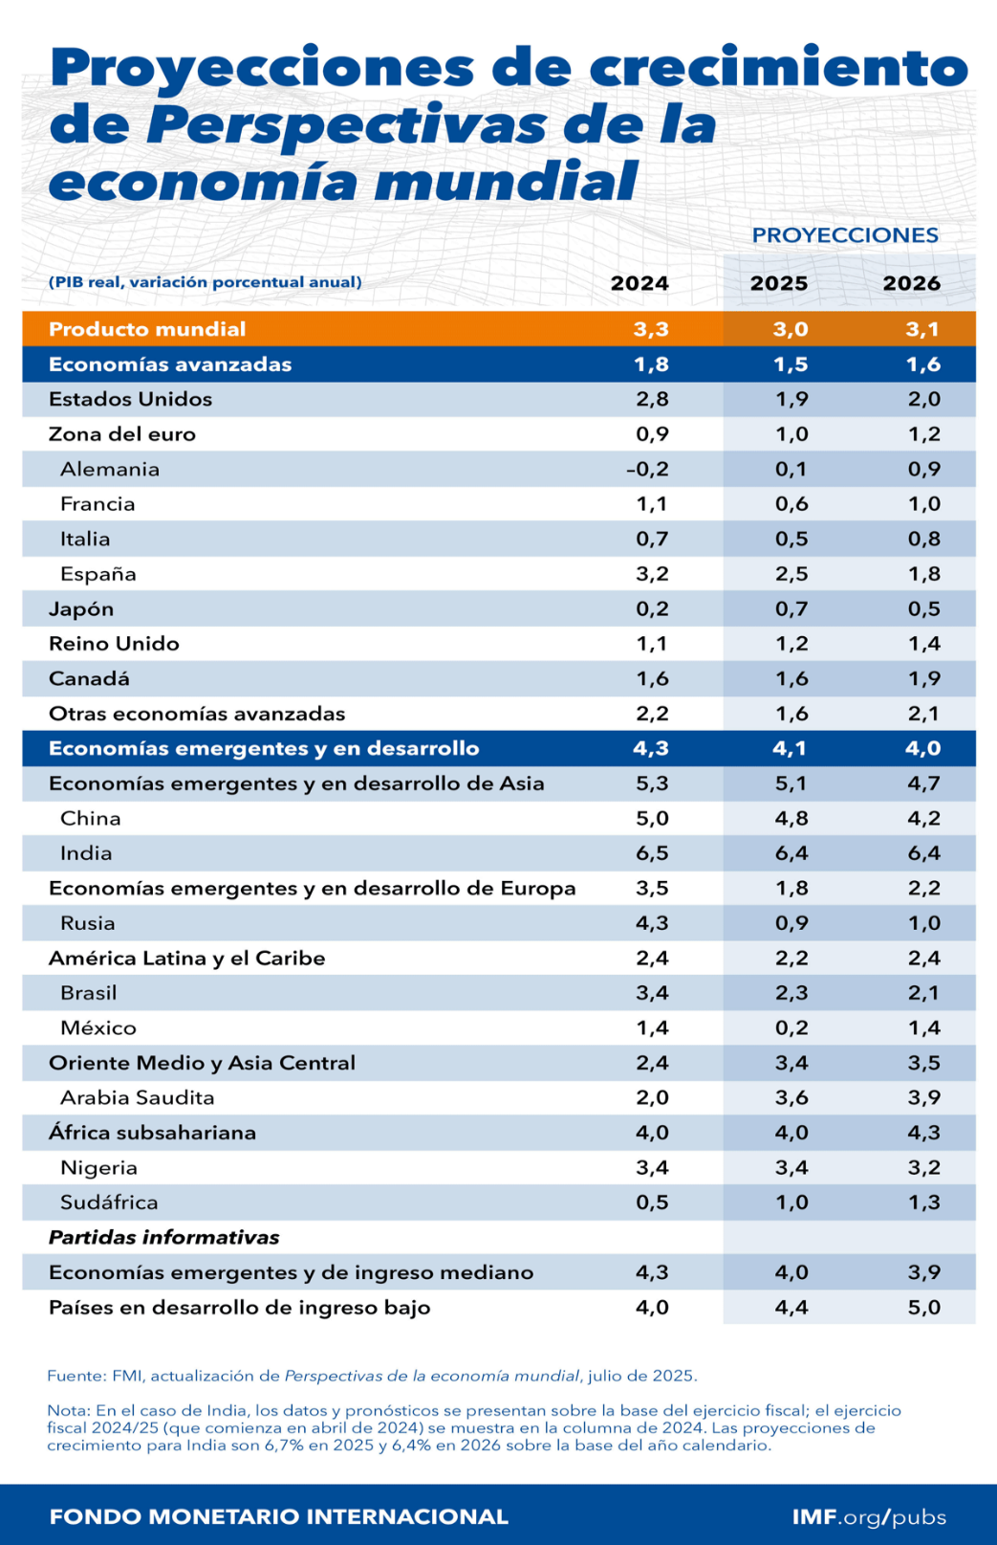

Políticas Monetarias y tasas de interés
· En julio de 2025, la Reserva Federal de Estados Unidos mantuvo las tasas altas (alrededor de 5%) para seguir controlando la inflación, pero en septiembre comenzó a señalar posibles recortes hacia finales del año debido a una leve desaceleración del empleo y consumo lo que generó votalidad en los mercados financieros y un ligero debilitamiento del dólar.
· El Banco Central Europeo recorto tasas en septiembre por la persistente debilidad industrial en Alemania y Francia, buscando estimular el crecimiento, esto fortaleció los mercados bursátiles europeos, pero presionó al euro frente al dólar.
PMI Manufacturero (Estados Unidos)
El 2 de septiembre se publicó el índice PMI manufacturero de Estados Unidos de la siguiente manera:

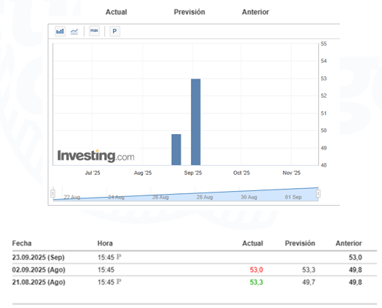
Inflación zona euro
El Banco Central Europeo (BCE), mostro que la inflación subió ligeramente en el mes de agosto en la zona euro.
La agencia Eurostat de estadística de la Unión Europea informo que la inflación en la zona de la moneda fue de 2.1% anual el mes de agosto, frente a 2.0% de julio.
Los datos del 02 de septiembre, mostraron que la inflación subyacente que excluye los volátiles precios de la energía, los alimentos, el alcohol y el tabaco se mantuvo estable en 2.3% en agosto.
Los precios de la energía, sin embargo, cayeron 1.9%, significativamente menos que la caída de 2.5% registrada en julio.
Los precios de los alimentos, el alcohol y el tabaco bajaron a 3.2%, frente a 3.3% del mes anterior.
Energía y materia prima

· El precio del petróleo (Brent) osciló entre 80 y 95 dólares/barril debido a:
Recortes de producción por parte de OPEP+ (Arabia Saudita y Rusia)
Inestabilidad geopolítica en Medio Oriente, especialmente tras tensiones renovadas entre Israel e Irán.
· El gas natural en Europa subió de precio por una ola de calor prolongada, que aumento la demanda eléctrica.
· Los alimentos básicos, como trigo y maíz, se encarecieron por fenómenos climáticos en América del Norte y Ucrania.

Tecnología e Inteligencia Artificial

Grandes tecnológicas (Microsoft, Apple) superaron expectativas por la fuerte demanda de chips y servicios de IA, sin embargo, en China y Estados Unidos intensificaron su disputa tecnológica, con nuevas restricciones de exportación de semiconductores hacia empresas chinas, lo que aumentó la tensión comercial.

Desaceleración de China

El crecimiento de China se redujo a alrededor del 4% anual, afectado por la crisis inmobiliaria persistente, menor demanda global de manufacturas, baja inversión extranjera por incertidumbre regulatoria, lo que afectó los precios de materias primas y enfrió el comercio asiático.
II. Entorno Nacional

Encuesta del Banco de México
En la encuesta de agosto de 2025 se observan ajustes importantes en las expectativas, como una revisión a la baja de la inflación general, un crecimiento económico proyectado algo más optimista para 2025, una depreciación del tipo de cambio menor, y una incluyente expansión en el empleo formal, gracias a la incorporación de trabajadores de plataformas digitales al IMSS. Los riesgos persisten en el entorno internacional, la gobernanza y la inseguridad, según los especialistas economistas encuestados.

· Inflación: Se espera que cierre 2025 en 3.95%, menor a lo estimado en julio. Para 2026 también se ajusta ligeramente a la baja.

· Crecimiento del PIB: Mejora la expectativa para 2025 de 0.2% a 0.46%. Para 2026 se mantiene cerca de 1.34%.

· Tipo de cambio: Se prevé un cierre de 2025 en $19.49 pesos por dólar, más optimista que el mes anterior.

· Tasa de interés: Se espera que la tasa de referencia cierre 2025 en 7.27%, con tendencia a bajar en 2026.

· Empleo: Gran incremento en la expectativa de generación de empleos para 2025, debido a la incorporación de trabajadores de plataformas digitales al IMSS.

· Principales riesgos para la economía:

Inseguridad pública

Gobernanza

Condiciones externas

Debilidad del mercado interno

Confianza del consumidor

El indicador de confianza del consumidor aumento 0.7 puntos en agosto respecto al mes anterior.

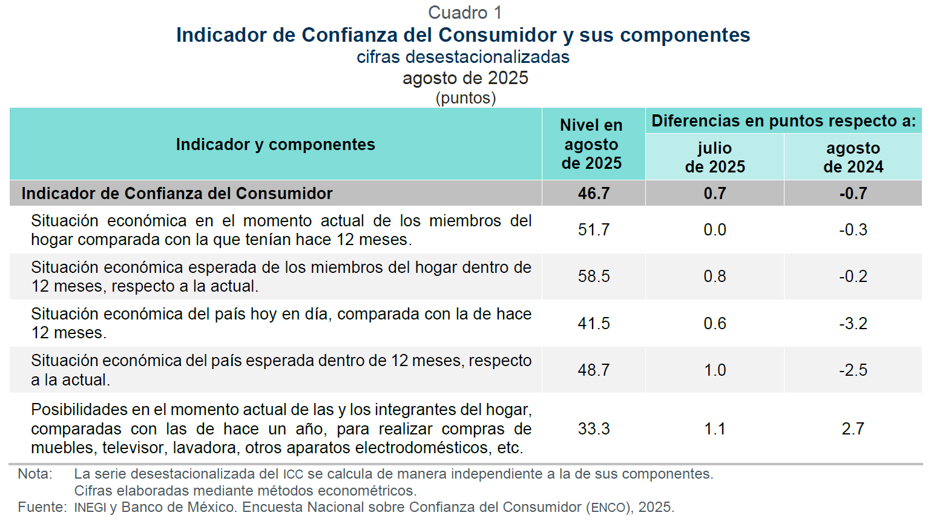

En agosto de 2025, la confianza del consumidor mostró una ligera recuperación mensual, aunque permaneció por debajo del umbral de optimismo (50 puntos). Si bien las familias parecen más optimistas respecto a su situación futura y encuentran más factible la compra de bienes durables, persisten incertidumbres sobre la economía general del país y la capacidad de ahorro y proyección laboral.
Indicador Mensual Formación Bruta de Capital Fijo

El indicador en el mes de junio de 2025 y con cifras desestacionalizadas, la formación bruta de capital fijo descendió 1.4 % respecto al mes previo, en términos reales (ver gráfica 1). A tasa anual, cayó 6.8%.

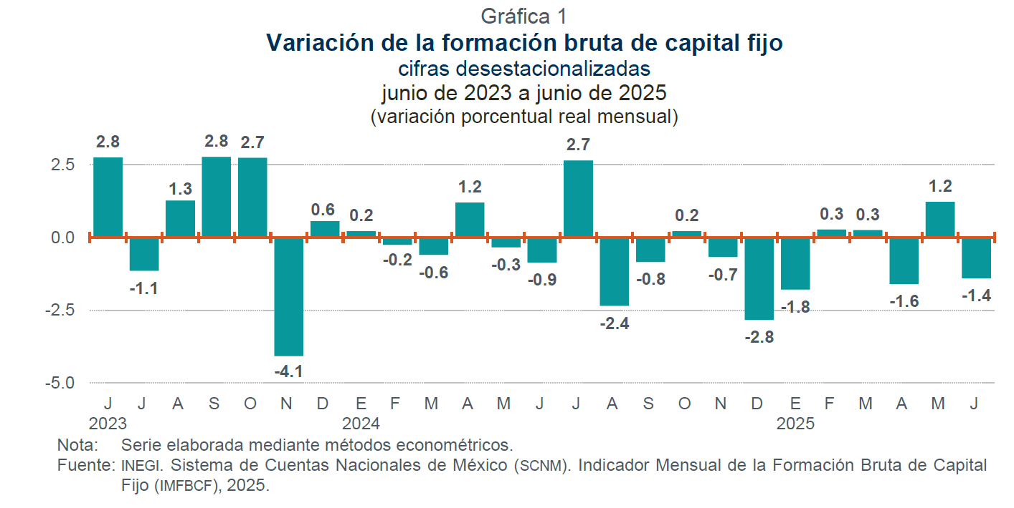

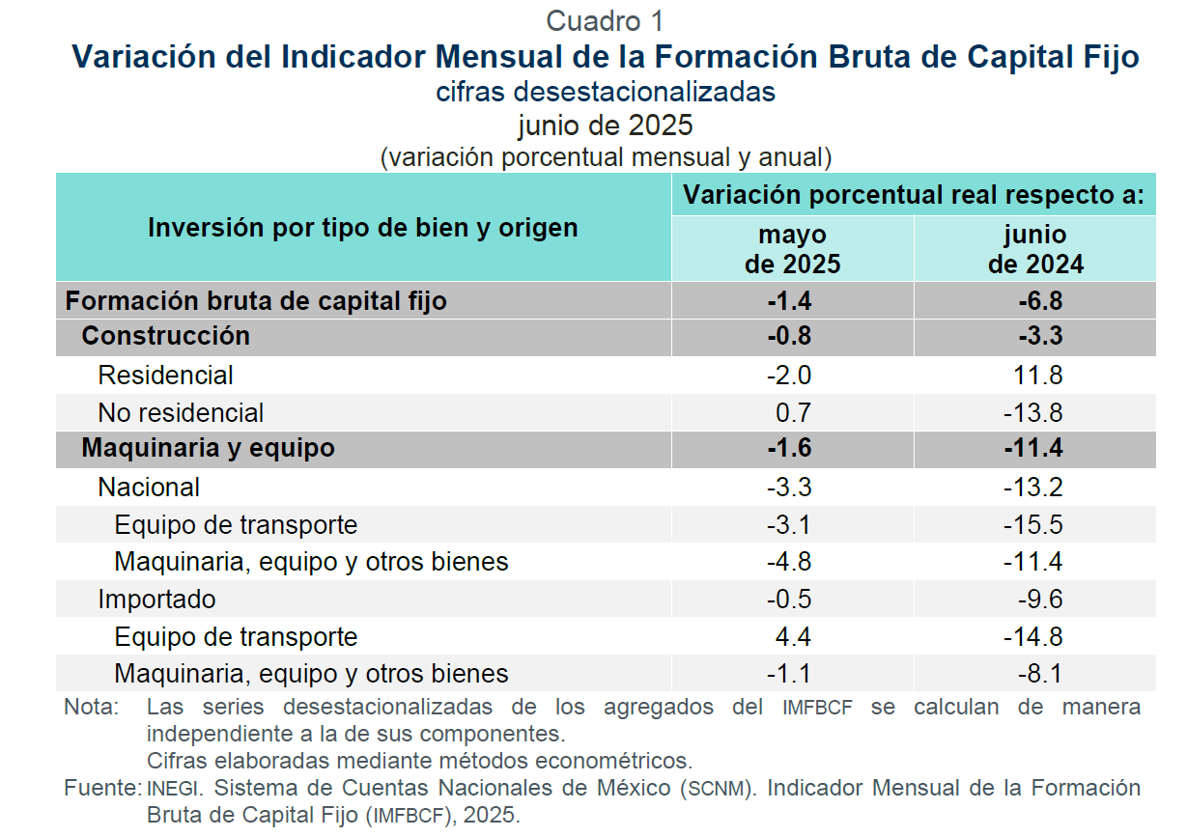

Consumo Privado en el Mercado Interior

En el mes de junio el indicador mensual del consumo privado aumento un 0.8% respecto al mes previo en términos reales (ver gráfica 1). A tasa anual, incremento 1.1%.

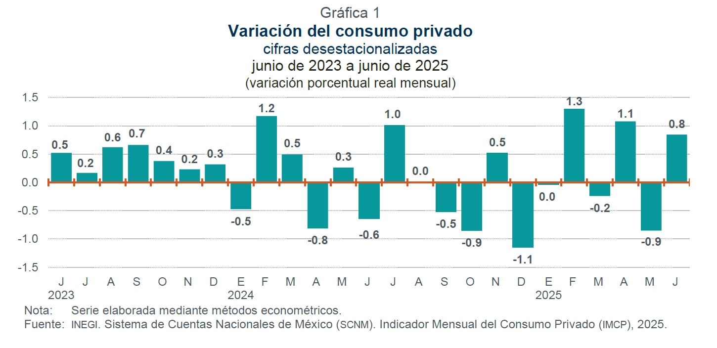

Puestos afiliados IMSS
Al cierre del mes de agosto, se tienen registrados ante el Instituto Mexicano del Seguro Social 23,533,731 afiliaciones asociadas a un patrón, que incluye a las personas beneficiarias de la reforma de plataformas digitales.
El registro ante el IMSS es de 22,454,917 considerando solo puestos de trabajo, el máximo valor que se ha registrado en el mes de agosto, de los cuales el 87.0% son permanentes y el 13.0% son eventuales.
En este año en agosto se presentó un aumento mensual de 21,750 puestos, lo cual representa un 0.1%. Lo anterior, ya considera los 133,178 puestos de trabajo de trabajadores de plataforma al haber superado el umbral del ingreso neto mensual establecido en los lineamientos emitidos por la Secretaría del Trabajo y Previsión Social (STPS).
La creación de empleo en lo que va del año es de 216,538 (doscientos dieciséis mil quinientos treinta y ocho) puestos de trabajo lo que representa una tasa de crecimiento de 1.0%.
Los puestos de trabajo crecieron 65,082 (sesenta y cinco mil ochenta y dos) puestos, lo que representa una tasa de crecimiento anual de 0.3%.
Los sectores económicos con el mayor incremento porcentual anual en puestos de trabajo son:
· transportes y comunicaciones con 8.8%
· comercio con 2.3%
· sector de electricidad con 2.3%
Al 31 de agosto de 2025, se tienen inscritos ante el Instituto 1,039,351 (un millón treinta y nueve mil trescientos cincuenta y un) registros patronales, una tasa de variación anual negativa de 2.5%. Lo anterior, se explica principalmente por la implementación de medidas de seguridad en la apertura de registros patronales de personas físicas.
Salario Promedio
El salario base de cotización promedio de los puestos de trabajo afiliados al IMSS registrado al cierre de agosto del presente año, alcanzó un monto de $630.7, el segundo más alto desde que se tiene registro.
El cambio nominal de $43.3, el cuarto mayor aumento para un mes de agosto desde que se tiene registro, en términos porcentuales la variación anual es de 7.4%.

III. Entorno Estatal

Exportaciones.
En el segundo trimestre de 2025, Chihuahua se apuntalo nuevamente como líder en exportaciones en México, logrando mas de 26 mil millones de dólares. Gracias a la participación de equipo de cómputo, accesorios y electrónicos en un 57%, equipo de transporte en un 18% y otras industrias manufactureras en un 8.1% en su mayoría.
...
Evolución de los ingresos presupuestarios al tercer trimestre 2025
Para el tercer trimestre fiscal 2025, se registraron ingresos por 95 mil 583.73 millones de pesos, lo que significa un incremento del 18.4 por ciento, lo que representa 14 mil 849.16 millones de pesos más de ingresos que lo que se tiene estimado en la Ley de Ingresos 2025, que se integran del 33% de participaciones federales; 24% de ingresos propios; 23% de aportaciones federales; 6% de convenios federales y 14% de ingresos por financiamiento.

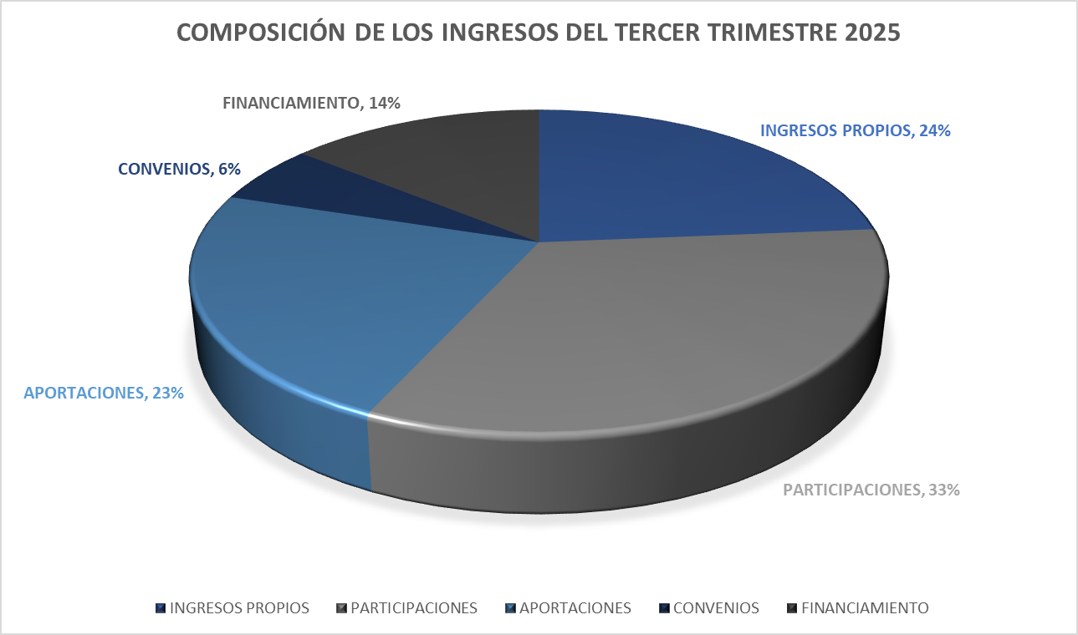

Lo que corresponde a los Ingresos Propios, se obtuvieron 22 mil 724.40 millones de pesos; de los Impuestos Estatales se recaudaron 7 mil 988.47 millones de pesos; por parte de los derechos estatales incrementaron un 2.0 por ciento, registrando ingresos por 8 mil 671.01 millones de pesos; de productos se ingresaron 195.19 millones de pesos, lo que corresponde a los aprovechamientos recaudaron 4 mil 191.14 millones de pesos y por incentivos derivados de la colaboración fiscal ingresaron 1,678.60 millones de pesos, lo anterior comparado con lo estimado en la Ley de Ingresos 2025.
Las participaciones federales registraron ingresos por 31 mil 886.78 millones de pesos, lo que representa un incremento del 3.9 por ciento, destacando el Fondo General de Participaciones lo que representa 585.0 millones de pesos adicionales a lo que se tiene estimado en la Ley de ingresos; por parte de las aportaciones federales se observaron 22 mil 166.97 millones de pesos y en convenios federales se reflejó un incremento del 16.9 por ciento con ingresos por 5 mil 239.65 millones de pesos, en comparación con los ingresos proyectados en la Ley de Ingresos.
De los ingresos derivados de financiamiento ingresaron recursos por 13 mil 565.93 millones de pesos.

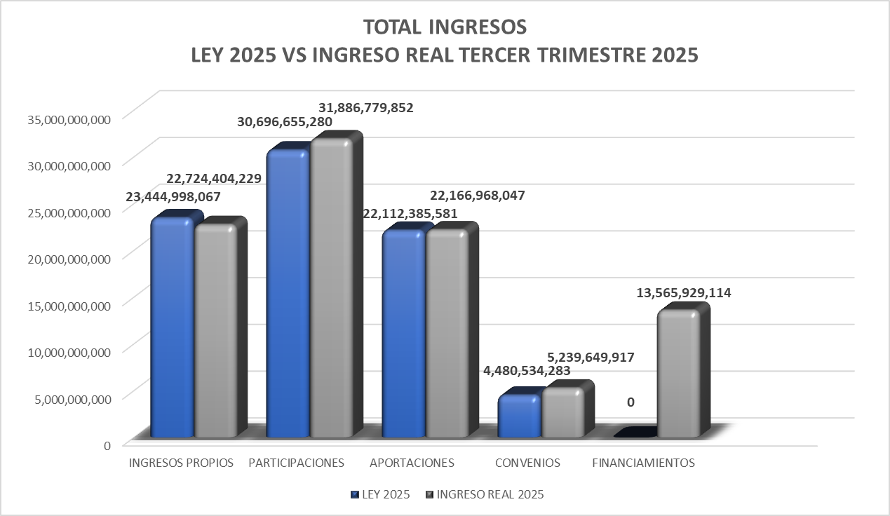

Gastos Presupuestarios

El registro de los gastos presupuestarios que emite El Gobierno del Estado de Chihuahua, se apega a lo establecido en la Ley de Contabilidad Gubernamental, Lineamientos emitidos por el Consejo Nacional de Armonización Contable y demás disposiciones que establecen las diversas instancias que tienen injerencia en esta materia.
Estos informes expresan las transacciones y operaciones económicas realizadas por las diferentes Entes Públicos, bajo los criterios de objetividad, equidad, austeridad, racionalidad, trasparencia y rendición de cuentas.
Dicha información se presenta de la siguiente manera:

1.- Información Presupuestal
2.- Información Programática
...
4.- Otra Información Presupuestaria

Estabilidad Presupuestaria

El gasto público está encauzado en un escenario de estricta austeridad, a través de la implementación de las medidas tendientes a fomentar la optimización en la aplicación de los recursos.
Con estas medidas se garantizarán las finanzas públicas sanas, logrando de esta manera un gasto ordenado, en donde se le da especial atención a los que menos tienen, alcanzando un desarrollo integral, independientemente de las condiciones económicas.

Prioridades de Gasto
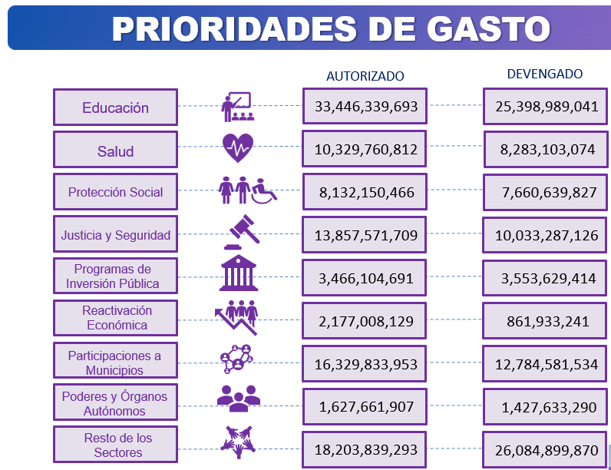

Clasificación por Objeto del Gasto

Permite identificar con claridad y transparencia los bienes y servicios que se adquieren, las transferencias que se realizan y las aplicaciones previstas en el presupuesto, facilita el ejercicio del control interno y externo de las transacciones de los entes públicos, promueve el desarrollo y aplicación de los sistemas de programación y gestión del gasto público.
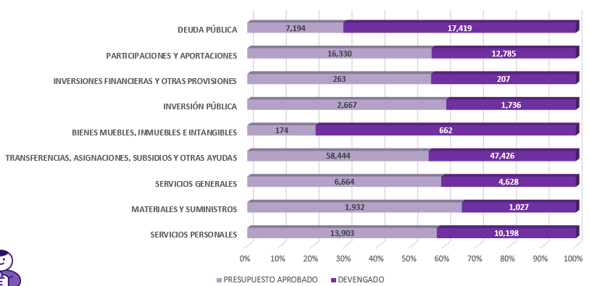

Información en mdp

Clasificación por Eje Rector

El Plan Estatal de Desarrollo es el instrumento legal que describe el rumbo en que sociedad y gobierno coordinarán esfuerzos, recursos, voluntad e inteligencia para construir y garantizar el bienestar y las oportunidades para todas y todos sus habitantes.
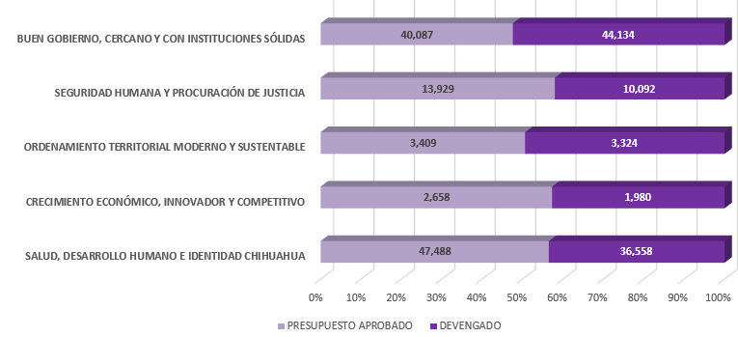

Información en mdp

Organización y Objeto Social
En conformidad a la Constitución Política del Estado de Chihuahua en sus artículos que se transcriben a continuación:

ARTÍCULO 4°. En el Estado de Chihuahua, toda persona gozará de los derechos reconocidos en la Constitución Federal, los Tratados Internacionales en materia de derechos humanos, celebrados por el Estado Mexicano y en esta Constitución. Queda prohibida toda discriminación y cualquier tipo de violencia, por acción u omisión, motivada por origen étnico o nacional, el género, la edad, las discapacidades, la condición social, las condiciones de salud, la religión, las opiniones, las preferencias sexuales, el estado civil o cualquier otra que atente contra la dignidad humana y tenga por objeto anular o menoscabar los derechos y libertades de las personas.
Toda persona tiene derecho al acceso, disposición y saneamiento de agua para consumo personal y doméstico en forma suficiente, salubre, aceptable y asequible. El Estado garantizará este derecho y la ley definirá las bases, apoyos y modalidades para el acceso y uso equitativo y sustentable de los recursos hídricos, estableciendo la participación de los municipios, así como la participación de la ciudadanía para la consecución de dichos fines.
Todos los habitantes del Estado tienen derecho a acceder en igualdad de oportunidades a los beneficios del desarrollo social. Corresponde a los poderes públicos promover las condiciones para que la libertad y la igualdad de la persona y de los grupos en que se integra, sean reales y efectivas; y remover los obstáculos que impidan o dificulten su plenitud. Es derecho de todo habitante del Estado de Chihuahua, el aprovechamiento de las fuentes renovables de energía solar, eólica y cualquier otro tipo de energía proveniente de sustancias orgánicas, para la generación de energía para el autoabastecimiento en los términos que establezca la ley en la materia.
ARTICULO 143. Todo habitante del Estado en edad escolar, tiene derecho a recibir la educación preescolar, primaria, secundaria y media superior, las cuales tendrán el carácter de obligatorias y se impartirán gratuitamente en los planteles Oficiales, de acuerdo con la ley de la materia.
ARTICULO 155. Todos los habitantes del Estado tienen derecho a la protección de la salud. La salud pública estatal estará a cargo del Ejecutivo, por conducto de la dependencia que determine su ley orgánica.
...
i. Provisiones- A partir de junio de 2022 se registra el pasivo de servicios personales de los conceptos de Gratificacion Anual y Prima Vacacional de los empleados.
Se registra provision por concepto de demandas por 51,055,814.92 en diciembre 2022, el saldo al 30 de septiembre de 2025 es de 75,305,156.13

j. Bienes Inmuebles- En diciembre de 2022 se dieron de baja los bienes inmuebles que forman parte del patrimonio arqueológico, artístico e histórico del Instituto Nacional de Antropología e Historia por un valor de 139,415,331.00

k. Estimacion Cuentas Incobrables- Se realiza estimacion para cuentas incobrables por derechos a recibir efectivo o equivalentes por 1,302,002,628.38 en diciembre 2022, el saldo al 30 de septiembre de 2025 es de 1,245,045,252.40

Reporte Analítico del Activo
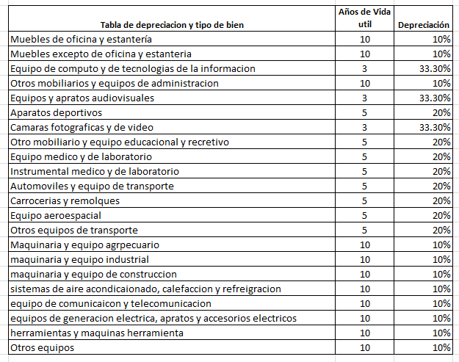

Información sobre la Deuda y el Reporte Analítico de la Deuda
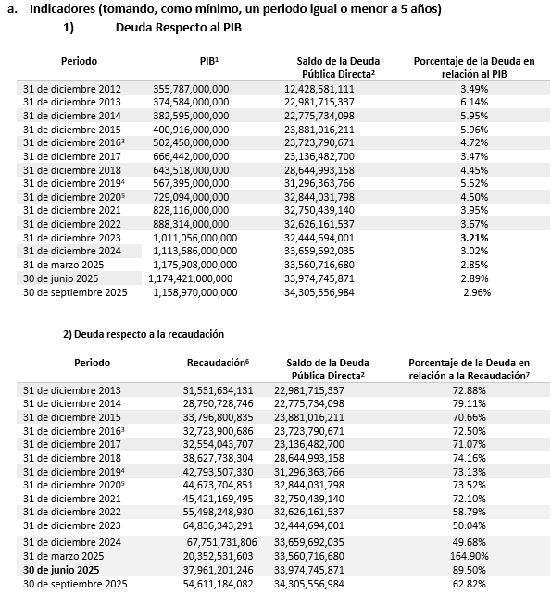

[1] Información del PIB Estatal, precios corrientes, obtenidos del Prontuario Estadístico de Septiembre 2025 de la Secretaria de Innovación y Desarrollo Económico.
[2] Únicamente se considera la Deuda Directa contratada con instituciones financieras de crédito a largo plazo.
[3] El incremento de la deuda a diciembre del 2018 se debe a una reclasificación principalmente por sugerencia de la ASF en relación al Crédito contratado en el 2016 de $6,000 mdp el cual era considerado Deuda Contingente por lo que actualmente se reclasifico a Deuda Directa. Sin considerar esta reclasificación, el monto sería de $22,850,803,557.00, un porcentaje de la deuda en relación al PIB del 3.55%.
[4] El incremento a diciembre del 2019 se debe a una reclasificación por el refinanciamiento de la deuda en relación a las Emisiones Bursátiles de ISN el cual era considerado Deuda Contingente, así mismo, se refinancio el valor nominal correspondiente a los Bonos Cupón Cero contratados con Banobras, el cual anteriormente se consideraba el resultado de la disminución del valor nominal menos el valor de mercado de dichos bonos, lo que genera una diferencia contable registrada en relación al saldo con respecto al valor nominal.
[5] El incremento del 2019-2020 se debe a una reclasificación por el refinanciamiento de la deuda en relación a las Emisiones Bursátiles de Peaje, dentro del Fideicomiso F-80672, correspondiente a las emisiones con clave CHIHCB13 y CHIHCB13-2, el cual era considerado Deuda Contingente y pasó a deuda directa.
[6] La recaudación corresponde a los ingresos propios, sin embargo, de acuerdo a la Ley de Disciplina Financiera de las Entidades Federativas y los Municipios conforme al Reglamento del Sistema de Alertas considera los Ingresos de Libre Disposición.
[7] El saldo de la deuda para los periodos anteriores al ejercicio fiscal 2019, debe de actualizarse e incorporar el saldo de las emisiones bursátiles de peaje, emisiones bursátiles del ISN y el saldo conforme al valor de mercado de los Bonos cupón cero, esto para poder hacer un análisis comparativo de la deuda y la recaudación. En este sentido la deuda para los periodos del 2016,2017 y 2018 corresponden a $34,229,252,479 , $33,611,101,387 y $32,844,031,798. Por lo que el porcentaje de la deuda con relaciona a la recaudación seria: 104.60%, 103.25% y 85.17% correspondientemente, por lo que se ha visto un decremento en la deuda del Estado adicional al incremento a la recaudación.

Valor Gubernamental o Instrumento Financiero
Perfil de la Deuda Pública Estatal actualizada a la fecha de 30 de septiembre de 2025
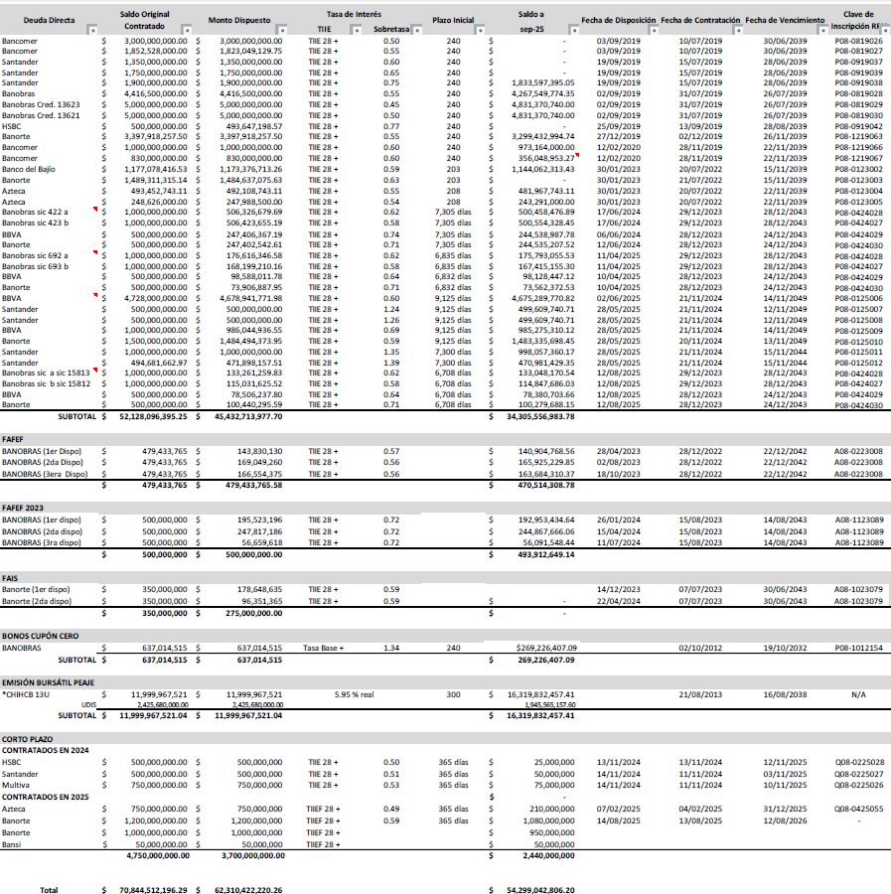

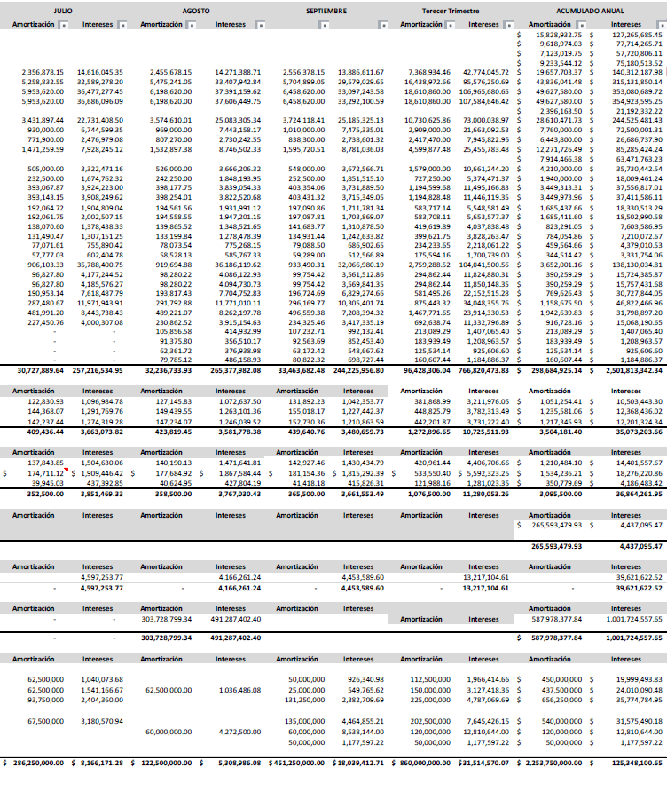

Calificaciones Otorgadas
Actualmente el Estado tiene contratadas a HR Ratings y Fitch Ratings para la calificación crediticia del Estado, las cuales tienen la calificación de A, el 16 de abril de 2025 HR Ratings revisó al alza la calificación de HR A a HR A + y modificó la Perspectiva de Positiva a Estable al Estado y la calificadora fitch Ratings en agosto 2024 subió la calificación nacional de largo plazo del estado de Chihuahua de ‘BBB+(mex)’a ‘A-(mex)’. La Perspectiva se mantuvo Positiva. Una de las medidas a mediano y largo plazo se fundamenta en el continuar con los altos recursos correspondientes a los ingresos propios por arriba de la media con respecto a las demás entidades, así como la disminución de las disposiciones de obligaciones a corto plazo.
...

